상품제안서
네이비메쉬 여행용세트 통합형 | 상품코드: F30422

 |  |  |  |  |  |  | 02-412-0044 | www.easy1.co.kr
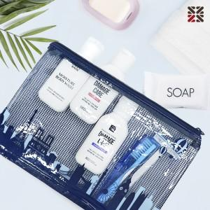

【상세/제작정보】 | <p>●입수량 NA-50개 ,NC-50개 ,S1-50개 ,S2- 40개&nbsp;</p>

【인쇄/포장옵션】 | 실크 / 종이케이스

【공급단가】 | 수량 | 100~ | 300~ | 500~ | 1,000~ | 3,000~
*VAT별도 | NA | 6,370원 | 6,270원 | 6,120원 | 5,960원 | 5,860원
 | NC | 8,000원 | 7,870원 | 7,680원 | 7,480원 | 7,360원
 | S1 | 8,120원 | 7,990원 | 7,800원 | 7,600원 | 7,470원
 | S3 | 9,620원 | 9,470원 | 9,240원 | 9,000원 | 8,850원

【상품 URL】 | http://www.easy1.co.kr/src/goods_detail.php?gdno=30422

